关系图
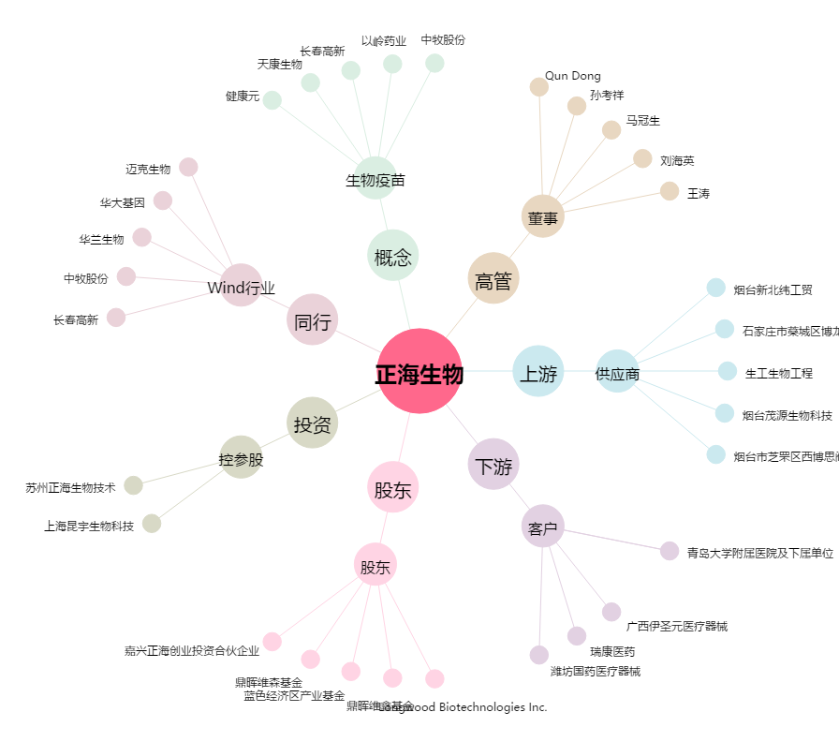
正海生物[300653.SZ] - 关系概览图

